Menu
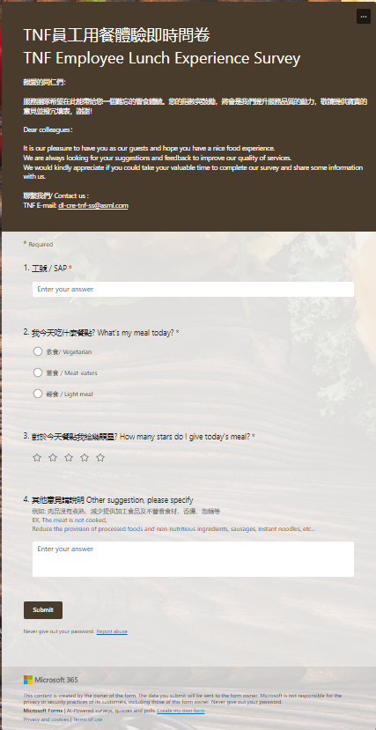
Menu |  |  |  |  | 葷食: 約950大卡 |  | (不含點心,飲品,水果)
 |  |  |  |  | 輕食:約500大卡
 |  |  |  |  | 熱量相差50%
 |  |  |  |  |  |  | 良品
葷食MENU

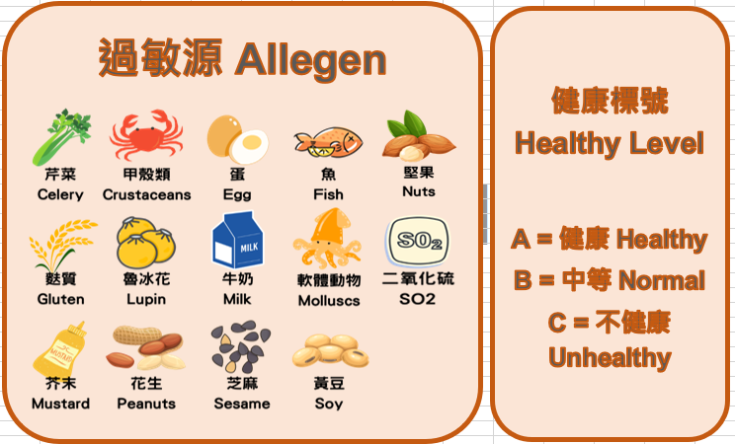

 |  | 總熱量 | 924 |  |  | 1061 |  |  |  | 914 |  | 925.5 |  |  | 888 |  |  | 平均: | 942.5

素食MENU

輕食MENU
 |  |  |  |  |  |  |  | 廣食堂

 | 總熱量 |  |  | 560 |  |  |  |  | 565 |  | 580 |  | 440 | 450 |  | 平均 | 519

Lunch Survey

 | TNF 台南廠 午餐回饋連結: https://forms.office.com/r/nLY9MA7iLB

week48.1
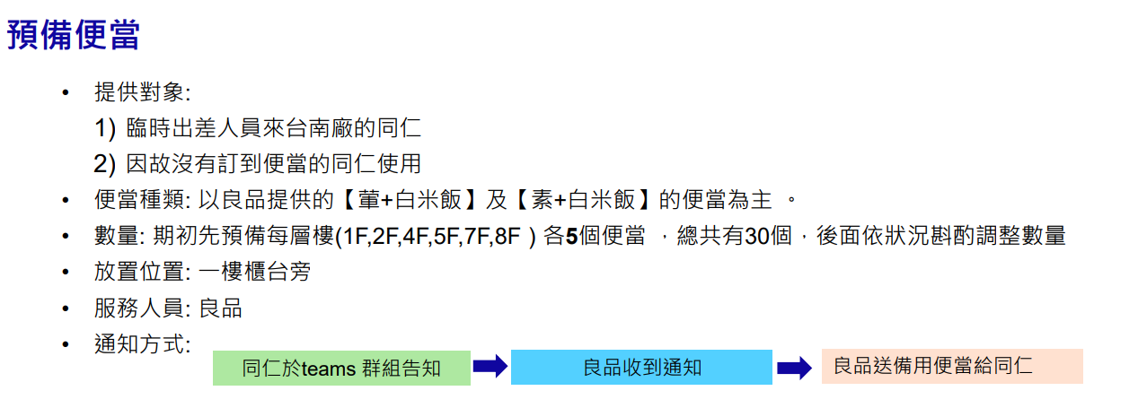
 |  |  |  | 葷食 |  |  | 素食 |  | 如何填寫 | 注意事項
 |  |  |  | 良品 |  | 廣食堂 | 良品 |  | 想訂的填 1
 | Name | 五穀飯 便當 | 白米飯 便當 | 加飯(五穀飯) | 加飯(白米飯 ) | 輕食餐盒 | 五穀飯 便當 | 白米飯 便當 | 其餘的空白 | 單位負責人: Dongfan Yu
2024/11/25 (Mon) | Mei Chao |  |  |  |  |  |  |  |  | 單位代理人: Mei Chao , Sean Chang (Donfan請假時,由Mei代理,Mei請假由Sean代理)
 | Matthew Shih
 | Eric Huang
 | Sean Chang |  |  |  |  |  |  |  |  | 1.前一天上午9:30截止喔^^
 | Roger Hsueh |  |  |  |  |  |  |  |  | eg:7/15 (一) 的便當,必須在7/12(五)當天9:30前填寫完畢,不然就.. :(
 | Grayson Huang |  |  |  |  | 1 |  |  |  | 2. 葷食在七樓由單位負責人領取 ;輕&素食去一樓自行領取喔
 | Dongfan Yu |  |  |  |  |  |  | 1
 | Irene Lin |  |  |  |  |  |  |  |  | 3.現在沒有提供甜湯及鹹湯，但會提供飲品，每周提供兩次水果
 | Li-Hung Wang
 | Rex Lee |  |  |  |  |  |  |  |  | 4 用餐地點為一般座位、會議室及茶水間座位; 會議室中午時間11:30~13:00都不可以預約使用
 | Crystal Chen |  |  |  |  | 1
 | Vanko Tsai |  |  |  |  |  |  |  |  | 5.從林口或其他site出差來台南的同仁,從Visitor1 開始登記,若人數過多再增加欄位
 | Chienmin Lee
 | Anna Lu |  |  |  |  | 1
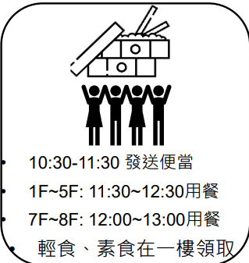
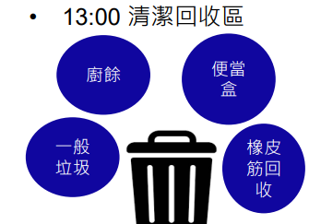
 | Carry Wang
 | Jeffrey Yang |  |  |  |  |  |  | 1
 | Lucas Chen
 | Iris Kuo
 | Tony Lee | 1
 | Carl Fang |  |  |  |  | 1
 | Casey Chang
 | Jocelyne Liao
 | Visitor1
 | Visitor2
 | Visitor3
 | Visitor4
 | Total | 1 | 0 | 0 | 0 | 4 | 0 | 2

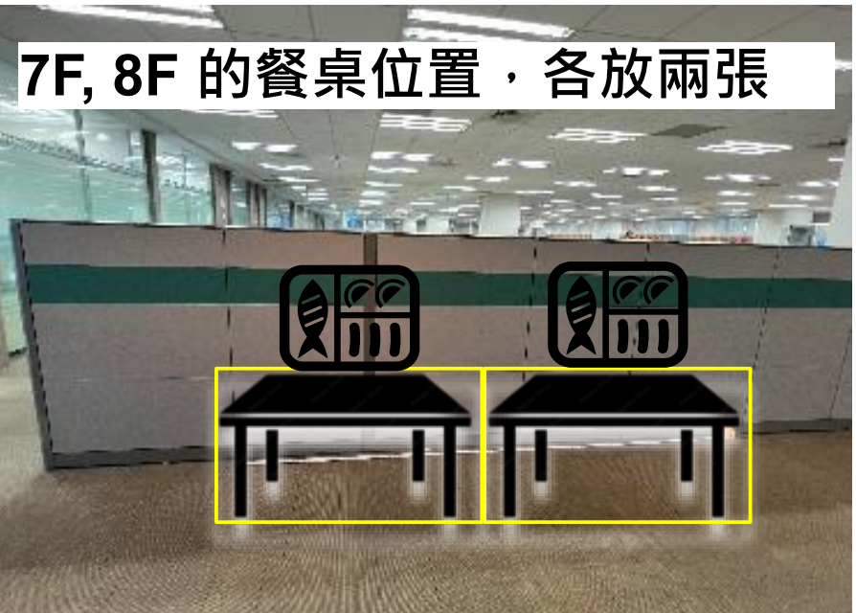
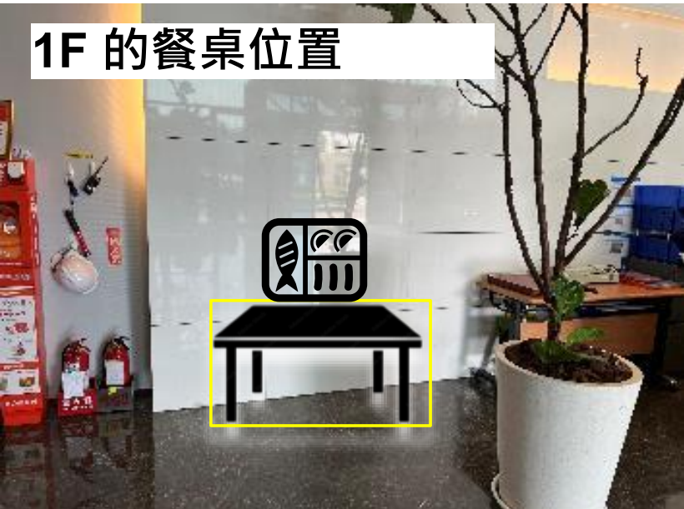
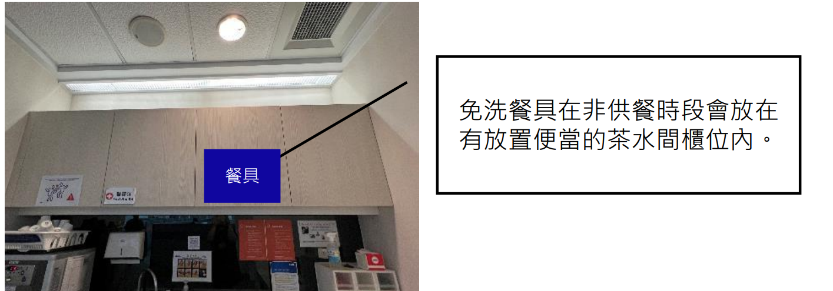
位置示意圖

